第二场报告
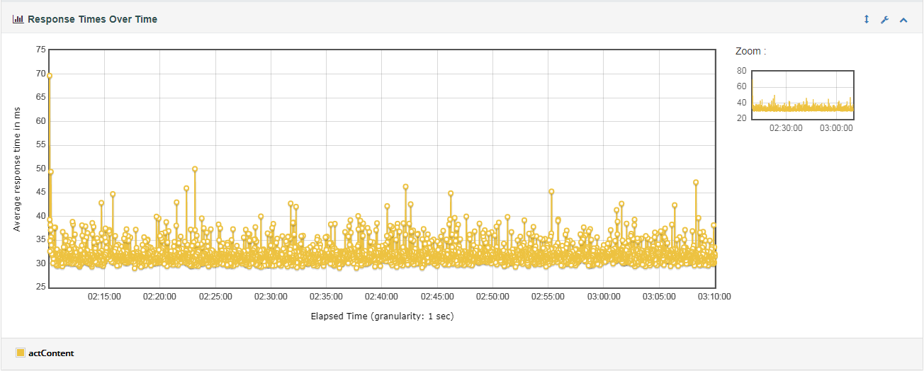
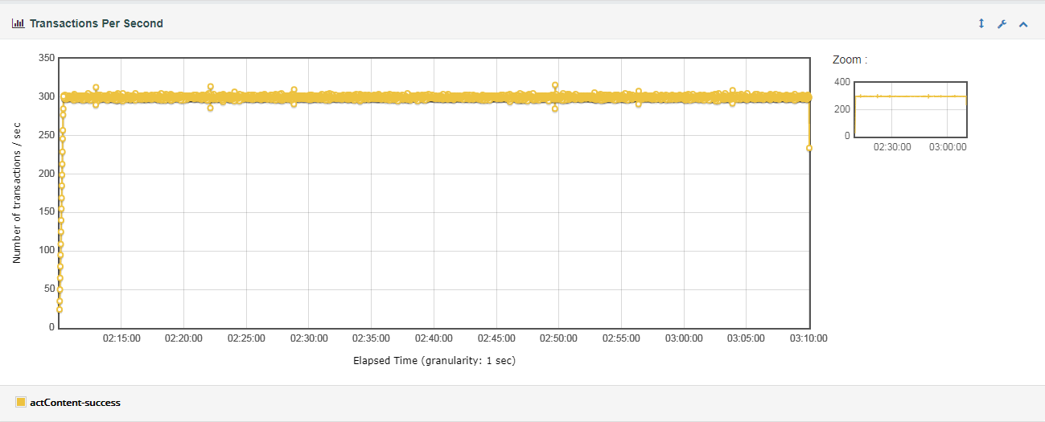
messageFetch分析汇总
编号 | 场景 | 并发数 | 接口名称 | 压测时间 | 响应时间（ms） | 压测比例 | 预期TPS | TPS | 结论
1 | messageFetch | 300 | checkNew | 2021-01-09 01:00:00-2021-01-09 02:00:00 | 45.06 | 22.00% | 66 | 65.81 | 达标
 |  |  | checkNum |  | 66.6 | 76% | 228 | 227.3 | 达标
 |  |  | watchNewByTypeNew |  | 365.64 | 2.00% | 6 | 5.98 | 达标

 | 性能评估过程中出现的问题以及风险点
问题
原因

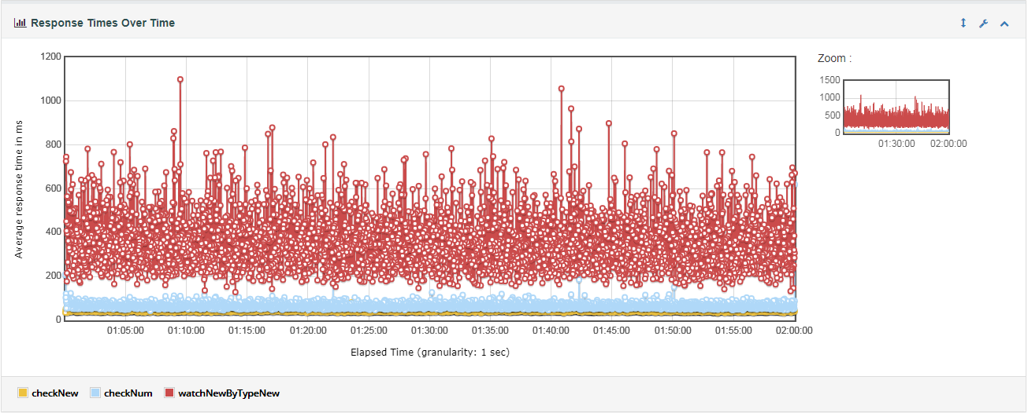

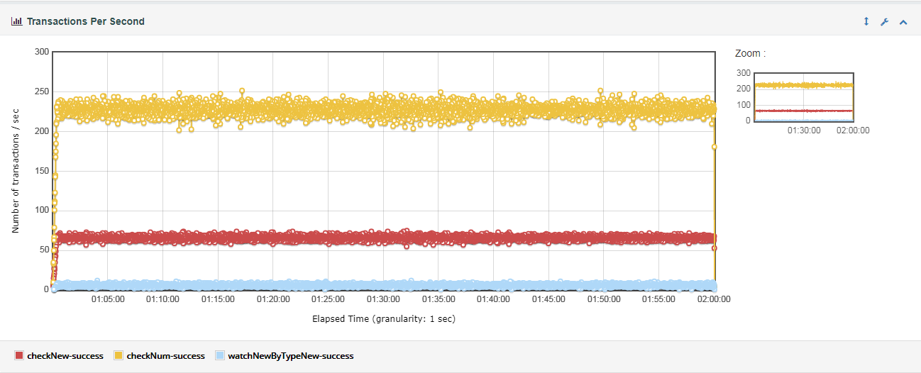

mkg分析汇总
编号 | 场景 | 并发数 | 接口名称 | 压测时间 | 响应时间（ms） | 压测比例 | 预期TPS | TPS | 结论
2 | mkg | 300 | actContent | 2021-01-09 02:10:00--2021-01-09 03:10:00 | 31.86 | 100.00% | 300 | 299.2 | 达标

 | 性能评估过程中出现的问题以及风险点
问题
原因

